ESTRATÈGIA
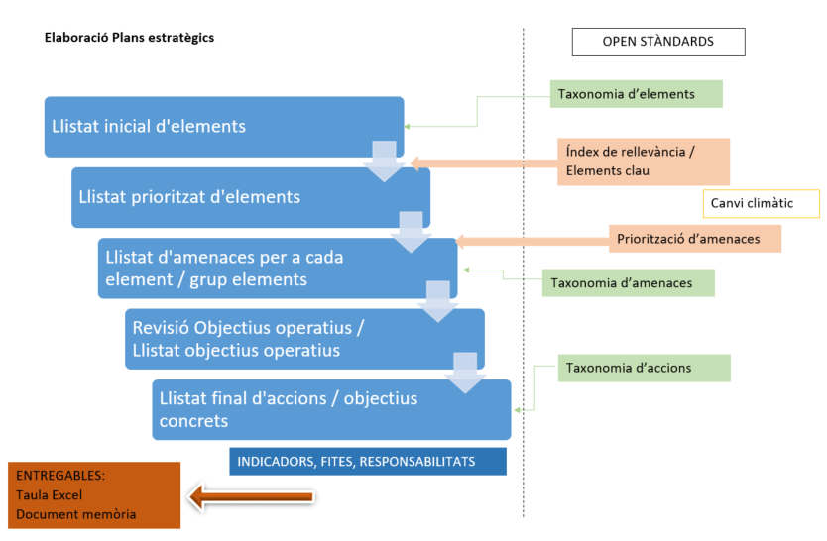
ESQUEMA CONCEPTUAL PER A LA ELABORACIÓ DEL PLA ESTRATÈGIC EN EL MARC
DELS ESTÀNDARDS OBERTS PER A LA GESTIÓ ADAPTATIVA A CATALUNYA

